Cennik AG Neovo
 | CONNECT Sp. z o.o. Pejzażowa 2/615 02-703 Warszawa
sr@agneovo.pl
kom. 602 475 608
Sylwiusz Roszkowski
Aktualizacja 20.08.2024
 | SERIA | Model (kliknij w nazwę i zobacz na www) | Rabat dodatkowy / Informacja | Sugerowana Cena Detaliczna Netto | Cechy Główne | Specyfikacja | Rozmiar | Praca ciągła | Wejścia / Wyjścia / Opis |  |  |  |  |  |  |  |  |  |  |  |  |  |  |  |  |  | EAN | Kraj Pochodzenia
 |  |  |  |  |  |  |  |  | Colour | NeoV | LED Back-l | IPS/VA Panel | VGA | DVI-D | HDMI | Video-In | BNC (loop) | HD-SDI | HDCP-DVI | Display port | USB-C 65W | Anti Burn-in | Speakers | USB 2.0 | RS-232/RJ45 | Touchscreen
Sala konferencyjna / Interaktywne Monitory Dotykowe 4K
#VALUE! | AI-IFP | AI -IFP6504 Prime |  | € 2,209 | 65" Interaktywna Inteligentna Tablica z Wbudowaną Kamerą AI Platforma Android 13.0. Kamera AI 4K z technologią automatycznego kadrowania i śledzenia dźwięku. Certyfikat Google EDLA, z płynną integracją z usługami Google. Bezprzewodowe udostępnianie wielu ekranów za pomocą aplikacji Montage z AirPlay, Miracast i Google Cast. Podwójny stylus do dwukolorowych adnotacji i obsługa multitouch z 40 punktami dotyku. | 65" IPS LED, 3840x2160 UHD, 400cd/m2, 1200:1, 5ms, 178/178, 1,07B colours, 3*USB, 2xHDMI, Infrared Touch Frame, RS-232, RJ45x2, OPS Slot, Pamięć 8G, Dysk 128G, CPU Cortex A76+A55, Speakers 15W x 2, Camera Resolution 8M, Microphone 8-Array | 65" | 24/7 | b |  | X | X | X |  | X |  |  |  |  |  |  | X | X | X | X | X |  | Chiny
 |  | AI -IFP7504 Prime |  | € 2,549 | 75" Interaktywna Inteligentna Tablica z Wbudowaną Kamerą AI Platforma Android 13.0. Kamera AI 4K z technologią automatycznego kadrowania i śledzenia dźwięku. Certyfikat Google EDLA, z płynną integracją z usługami Google. Bezprzewodowe udostępnianie wielu ekranów za pomocą aplikacji Montage z AirPlay, Miracast i Google Cast. Podwójny stylus do dwukolorowych adnotacji i obsługa multitouch z 40 punktami dotyku. | 75" IPS LED, 3840x2160 UHD, 400cd/m2, 1200:1, 5ms, 178/178, 1,07B colours, 3*USB, 2xHDMI, Infrared Touch Frame, RS-232, RJ45x2, OPS Slot, Pamięć 8G, Dysk 128G, CPU Cortex A76+A55, Speakers 15W x 2, Camera Resolution 8M, Microphone 8-Array | 75" | 24/7 | b |  | X | X | X |  | X |  |  |  |  |  |  | X | X | X | X | X |  | Chiny
 |  | AI -IFP8604 Prime |  | € 2,961 | 86" Interaktywna Inteligentna Tablica z Wbudowaną Kamerą AI Platforma Android 13.0. Kamera AI 4K z technologią automatycznego kadrowania i śledzenia dźwięku. Certyfikat Google EDLA, z płynną integracją z usługami Google. Bezprzewodowe udostępnianie wielu ekranów za pomocą aplikacji Montage z AirPlay, Miracast i Google Cast. Podwójny stylus do dwukolorowych adnotacji i obsługa multitouch z 40 punktami dotyku. | 86" IPS LED, 3840x2160 UHD, 400cd/m2, 1200:1, 5ms, 178/178, 1,07B colours, 3*USB, 2xHDMI, Infrared Touch Frame, RS-232, RJ45x2, OPS Slot, Pamięć 8G, Dysk 128G, CPU Cortex A76+A55, Speakers 15W x 2, Camera Resolution 8M, Microphone 8-Array | 86" | 24/7 | b |  | X |  | X |  | X |  |  |  |  |  |  | X | X | X | X | X |  | Chiny
 | IFP | IFP-7502 | super cena / ostatnie sztuki | € 1,200 | Rozdzielczość 4K UHD 3840 x 2160 20-punktowa obsługa wielodotyku i dwa rysiki Wbudowana platforma Android OS 8.0 Obsługa ekranu wielodotykowego plug and play dla Windows / Android / Linux / Chrome / macOS Przyjazna dla użytkownika aplikacja tablicowa do wspólnych spotkań | 75" IPS LED, 3840x2160 UHD, 350cd/m2, 1200:1, 5ms, 178/178, 1,07B colours, 6*USB, VGA/HDMI HDMI-out, RS-232, RJ45, interactive flat panel display, wallmount incl. | 75" | 24/7 | b |  | X | X | X | X | X |  |  |  | X | X | X | X | X | X | X | X | 4710739595987 | Chiny
 |  | FMC-06 |  | € 240 | Wózek do montażu podłogowego FMC-06 firmy AG Neovo oferuje zaawansowaną mobilność, aby spełnić potrzeby współpracy na miejscu i wirtualnej w zmieniającym się świecie. Instalacja na wózku FMC-06 wymaga minimalnego wysiłku i łączy wszystkie Twoje akcesoria w spójny system. Kółka z blokadą utrzymują monitor bezpiecznie i na miejscu po ustawieniu w wybranym miejscu. | Duży wózek do monitora, 43" do maks. 86 cali / 100 kg, montaż stały, łatwy do przewożenia |  |  | b |  |  |  |  |  |  |  |  |  |  |  |  |  |  |  |  |  | 4710739597424 | Holandia
SECURITY 24/7
 | Seria VA | VA-3201 |  | € 235 | VA, Rozdzielczość Full HD 1920 x 1080 Jasność 300 nitów do użytku publicznego wewnątrz budynków Współczynnik kontrastu 4000:1 sprawia, że obraz wygląda jaśniej Szeroki kąt widzenia 178°/178° zapewnia, że Twoje treści są dobrze widoczne z niemal każdego kąta Wszechstronna łączność: wejścia VGA, HDMI i DisplayPort | 32" VA FULL HD LED 1920*1080, 300 cd/m2, 4.000:1, 5ms, 178:178, VGA, HDMI, DisplayPort, speakers | 32" | 24/7 | b |  | X | X | X |  | X |  |  |  |  | X |  |  | X |  |  |  | 4710739598377 | Chiny
#VALUE! | Seria VA | VA-4301 |  | € 567 | IPS ,Rozdzielczość 4K UHD 3840 x 2160. Jasność 350 nitów, odpowiednia do wnętrz publicznych. Elegancka wąska ramka – nowoczesny, profesjonalny wygląd, który pasuje do każdej przestrzeni. Szeroki kąt widzenia 178°/178°, zapewniający wyraźną widoczność z niemal każdej perspektywy. Uniwersalne połączenie: 3 wejścia HDMI do łatwego podłączenia różnych urządzeń. | Opatentowana technologia ANTI-BURN-IN™ https://www.agneovo.com/pl/anti-burn-in-technology / Jasność 350 nitów / Elegancka wąska ramka – nowoczesny, profesjonalny wygląd, który pasuje do każdej przestrzeni. / Szeroki kąt widzenia 178°/178°, zapewniający wyraźną widoczność z niemal każdej perspektywy. / Uniwersalne połączenie: 3 wejścia HDMI do łatwego podłączenia różnych urządzeń. / Zintegrowane głośniki dualne / Bezproblemowe zarządzanie zdalne na wielu monitorach poprzez Neovo Controller (oprogramowanie bezpłatne) | 43" | 24/7 | b |  |  | x |  |  | 3x |  |  |  |  |  |  | x | x | x | x |  | 4710739598674 | Chiny
#VALUE! | Seria VA | VA-5501 |  | € 695 | IPS, Rozdzielczość 4K UHD 3840 x 2160. Jasność 350 nitów, odpowiednia do wnętrz publicznych. Elegancka wąska ramka – nowoczesny, profesjonalny wygląd, który pasuje do każdej przestrzeni. Szeroki kąt widzenia 178°/178°, zapewniający wyraźną widoczność z niemal każdej perspektywy. Uniwersalne połączenie: 3 wejścia HDMI do łatwego podłączenia różnych urządzeń. | Opatentowana technologia ANTI-BURN-IN™ https://www.agneovo.com/pl/anti-burn-in-technology / Jasność 350 nitów / Elegancka wąska ramka – nowoczesny, profesjonalny wygląd, który pasuje do każdej przestrzeni. / Szeroki kąt widzenia 178°/178°, zapewniający wyraźną widoczność z niemal każdej perspektywy. / Uniwersalne połączenie: 3 wejścia HDMI do łatwego podłączenia różnych urządzeń. / Zintegrowane głośniki dualne / Bezproblemowe zarządzanie zdalne na wielu monitorach poprzez Neovo Controller (oprogramowanie bezpłatne) | 55" | 24/7 | b |  |  | x |  |  | 3x |  |  |  |  |  |  | x | x | x | x |  | 4710739598681 | Chiny
...
 |  | NSD-4303 |  | € 617 | 4K / Anti-Burn-In / Udostępnianie ekranu / Wbudowana przeglądarka / Android | 43" UHD 3840x2160 , 500 cd/m2, 4000:1, 5 ms, 178/178, 3x HDMI 2.0, RS232, RJ45, Android 9.0, 2Gb/ 16Gb, Wi-Fi, Bleutooth, Browser, CMS
 |  | NSD-5503 |  | € 794 | 4K / Anti-Burn-In / Obsługa montażu ściennego z zerową szczeliną (tylko 55" i 65") / WMK-04 Udostępnianie ekranu / Wbudowana przeglądarka / Android | 55" UHD 3840x2160 , 500 cd/m2, 4000:1, 5 ms, 178/178, 3x HDMI 2.0, RS232, RJ45, Android 9.0, 2Gb/ 16Gb, Wi-Fi, Bleutooth, Browser, CMS
 |  | NSD-6503 |  | € 1,353 | 4K / Anti-Burn-In / Obsługa montażu ściennego z zerową szczeliną (tylko 55" i 65") / WMK-04 Udostępnianie ekranu / Wbudowana przeglądarka / Android | 65" UHD 3840x2160 , 500 cd/m2, 4000:1, 5 ms, 178/178, 3x HDMI 2.0, RS232, RJ45, Android 9.0, 2Gb/ 16Gb, Wi-Fi, Bleutooth, Browser, CMS
https://www.youtube.com/watch?v=RLurEHE9WVo | Tylko seria NSD | WMK-04 | Tylko Seria NSD 55" i 65" | € 103 | montaż bezszczelinowy, pasuje tylko do Serii NSD 55" i 65" WMK-04 Ultra Slim Zero-Gap Wall Mount Installation Guide | Mounting: (NSD-5503, NSD-6503), VESA (180), Capacity: 30 kg, Minimized space to wall, Material: Steel / Black, only for NSD-5503 & NSD-6503
https://www.youtube.com/watch?v=f4_SzHAEuWE | Wszystkie modele/ bezszczelinowy | WMK-05 | Pasuje do wszystkich monitorów | € 74 | Montaż bezszczelinowy, Ultra Slim Micro-Gap Wall Mount Kit | Kompatybilny z wyświetlaczami o przekątnej od 43” do 65” > Ultracienka konstrukcja zapewnia minimalną przestrzeń między ścianą a wyświetlaczem, zapewniając elegancki, profesjonalny wygląd > Wbudowana poziomica bąbelkowa do idealnego poziomego ustawienia > Silne styki magnetyczne mocno trzymają wyświetlacz przy ścianie > Zintegrowana jednoczęściowa płyta ścienna do wygodnej instalacji > Maksymalna nośność 75 kg (około 165 funtów)

#VALUE! |  | QM-4303 |  | € 597 | 4K UHD, Anti-Burn-in™, Odtwarzanie z USB, USB Type C x 1 (w/o PD), Praca Pion/Poziom, Praca 24/7, Bezpłatne Oprogramowanie Neovo Controller | 43" LED, 3840x2160 UHD, 500cd/m2, 4000:1, 5ms, 178/178, 1,07B colours, USB3, VGA/DVI/HDMI 2x/Display P, RS-232, RJ45, Anti-Burn-In, USB-play
 |  | QM-5503 |  | € 736 | 4K UHD, Anti-Burn-in™, Odtwarzanie z USB, USB Type C x 1 (w/o PD), Praca Pion/Poziom, Praca 24/7, Bezpłatne Oprogramowanie Neovo Controller | 43" LED, 3840x2160 UHD, 500cd/m2, 5000:1, 5ms, 178/178, 1,07B colours, USB3, VGA/DVI/HDMI 2x/Display P, RS-232, RJ45, Anti-Burn-In, USB-play
 |  | QM-6502 |  | € 1,461 | 4K UHD, Anti-Burn-in™, Odtwarzanie z USB, Praca Pion/Poziom, Praca 24/7 | 65" LED, 3840x2160 UHD, 350cd/m2, 4000:1, 5ms, 178/178, 1,07B colours, USB3, VGA/DVI/HDMI 4x/Display P, RS-232, RJ45, Anti-Burn-In, USB-play

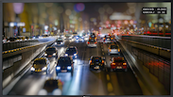 | Seria SMQ | SMQ-4301 |  | € 1,051 | 4K UHD, BNC, Anti-Burn-in™, Wzmacnianie obrazu: Filtr grzebieniowy 3D/Usuwanie przeplotu/Redukcja szumów, metalowa obudowa, Praca ciągła 24/7 | 43" IPS LED, 3840x2160 UHD, 350cd/m2, 12000:1, 5ms, 178/178, 1,07B colours, VGA/DVI/HDMI 2x/BNC IN/OUT, RS-232, RJ45, Anti-Burn-In, Metal housing
 |  | SMQ-5501 |  | € 1,284 | 4K UHD, BNC, Anti-Burn-in™, Wzmacnianie obrazu: Filtr grzebieniowy 3D/Usuwanie przeplotu/Redukcja szumów, metalowa obudowa, Praca ciągła 24/7 | 55" IPS LED, 3840x2160 UHD, 350cd/m2, 12000:1, 5ms, 178/178, 1,07B colours, VGA/DVI/HDMI 2x/BNC IN/OUT, RS-232, RJ45, Anti-Burn-In, Metal housing
 |  | SMQ-6501 |  | € 2,030 | 4K UHD, BNC, Anti-Burn-in™, Wzmacnianie obrazu: Filtr grzebieniowy 3D/Usuwanie przeplotu/Redukcja szumów, metalowa obudowa, Praca ciągła 24/7 | 65" IPS LED, 3840x2160 UHD, 350cd/m2, 12000:1, 5ms, 178/178, 1,07B colours, VGA/DVI/HDMI 2x/BNC IN/OUT, RS-232, RJ45, Anti-Burn-In, Metal housing
 |  | SMQ-7501 |  | € 2,531 | 4K UHD, BNC, Anti-Burn-in™, Wzmacnianie obrazu: Filtr grzebieniowy 3D/Usuwanie przeplotu/Redukcja szumów, metalowa obudowa, Praca ciągła 24/7 | 75" IPS LED, 3840x2160 UHD, 350cd/m2, 12000:1, 5ms, 178/178, 1,07B colours, VGA/DVI/HDMI 2x/BNC IN/OUT, RS-232, RJ45, Anti-Burn-In, Metal housing

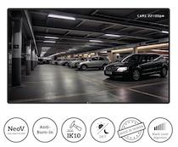 | Seria TTN | TTN-3201 |  | € 1,222 | Anti-Burn-in™, podwyższona trwałość i odporność na warunki zewnętrzne i wandalizm: IP22, IK10, metalowa obudowa. Tryb CCTV, regulacja poziomu czerni, Odtwarzanie z USB, Made in Taiwan, Praca ciągła 24/7 ,PRACA do +40 stopni Celsiusza | 32" IPS, LED, FHD 1920x1080, 450cd/m2, 1000:1, 5ms (GtG), 178/178, VGA/DVI/HDMI/BNC/RS-232/RJ45/Remote Control , IK10
 |  | TTN-4301 |  | € 1,646 | Anti-Burn-in™, podwyższona trwałość i odporność na warunki zewnętrzne i wandalizm: IP22, IK10, metalowa obudowa. Tryb CCTV, regulacja poziomu czerni, Odtwarzanie z USB, Made in Taiwan, Praca ciągła 24/7 ,PRACA do +40 stopni Celsiusza | 43" IPS, LED, 4K2K 60Hz, 3840*2160, 450cd/m2, 1200:1, 5ms (GtG), 178/178, VGA/DVI/HDMI/BNC/RS-232/RJ45/remote Control, IK10
 |  | TTN-5501 |  | € 1,956 | Anti-Burn-in™, podwyższona trwałość i odporność na warunki zewnętrzne i wandalizm: IP22, IK10, metalowa obudowa. Tryb CCTV, regulacja poziomu czerni, Odtwarzanie z USB, Made in Taiwan, Praca ciągła 24/7 ,PRACA do +40 stopni Celsiusza | 55" IPS, LED, 4K2K 60Hz, 3840*2160, 400cd/m2, 1200:1, 5ms (GtG), 178/178, VGA/DVI/HDMI/BNC/RS-232/RJ45/remote Control, IK10

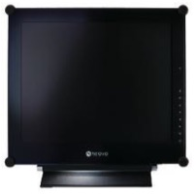 | Seria SX | SX-15G |  | € 501 | Hartowane Szkło Optyczne NeoV™, Anti-Burn-in™, Korekcja Gamma, Praca 24/7, Metalowa Obudowa, Czujnik EcoSmart, Szybkie przełączanie sygnału, Szerokie kąty widzenia, IP22 przód, HDCP-DVI | 15" LED, XGA 1024*768, 300 cd/m2, 20.000:1, 5ms (GTG), 176/176, DP/HDMI/DVI/VGA/BNC/S-video, Pip/PbP, 180° rotation 24/7
 |  | SX-17G |  | € 557 | Hartowane Szkło Optyczne NeoV™, Anti-Burn-in™, Korekcja Gamma, Praca 24/7, Metalowa Obudowa, Czujnik EcoSmart, Szybkie przełączanie sygnału, Szerokie kąty widzenia, IP22 przód, HDCP-DVI | 17" LED, SXGA 1280*1024, 250 cd/m2, 20.000:1, 3ms (GTG), 176/176, DP/HDMI/DVI/VGA/BNC/S-video, Pip/PbP, 180° rotation 24/7
 |  | SX-19G |  | € 635 | Hartowane Szkło Optyczne NeoV™, Anti-Burn-in™, Korekcja Gamma, Praca 24/7, Metalowa Obudowa, Czujnik EcoSmart, Szybkie przełączanie sygnału, Szerokie kąty widzenia, IP22 przód, HDCP-DVI | 19" LED, SXGA 1280*1024, 250 cd/m2, 20.000:1, 3ms (GTG), 176/176, DP/HDMI/DVI/VGA/BNC/S-video, Pip/PbP, 180° rotation 24/7

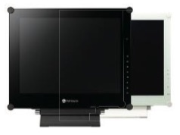 | Seria X | X-15E |  | € 505 | Hartowane Szkło Optyczne NeoV™, Anti-Burn-in™, Podświetlenie bez migotania (Flicker-free), czujnik EcoSmart, korekcja Gamma, Metalowa obudowa, PIP/PBP, Black-level Adjustment,, Alink, wodoszczelność IP22 przód | 15" LED, XGA 1024*768, 350cd/m2, 700:1, 4ms (GTG), 170/160, AIP, Speakers, <17 Watt
 |  | X-17E |  | € 597 | Hartowane Szkło Optyczne NeoV™, Anti-Burn-in™, Podświetlenie bez migotania (Flicker-free), czujnik EcoSmart, korekcja Gamma, Metalowa obudowa, PIP/PBP, Black-level Adjustment,, Alink, wodoszczelność IP22 przód | 17", SXGA 1280*1024, 250cd/m2, 1000:1, 3ms (GTG), 170/160, <19Watt, Touch sensor control keys
 |  | X-19E |  | € 563 | Hartowane Szkło Optyczne NeoV™, Anti-Burn-in™, Podświetlenie bez migotania (Flicker-free), czujnik EcoSmart, korekcja Gamma, Metalowa obudowa, PIP/PBP, Black-level Adjustment,, Alink, wodoszczelność IP22 przód | 19" LED, SXGA 1280*1024, 250cd/m2, 1000:1, 3ms (GTG), 170/160, < 22 W, Touch sensor control keys, speakers 2*1.5 Watt
 |  | X-22E |  | € 561 | Hartowane Szkło Optyczne NeoV™, Anti-Burn-in™, Podświetlenie bez migotania (Flicker-free), czujnik EcoSmart, korekcja Gamma, Metalowa obudowa, PIP/PBP, Black-level Adjustment,, Alink, wodoszczelność IP22 przód | 21,5" LED, FHD 1920*1080 , 250cd/m2, 2.000.000:1(DCR), 3ms (GTG), 170/160, <28 W, ECO sensor, AIP, Touch sensors, 24/7
 |  | X-2402 |  | € 665 | Hartowane Szkło Optyczne NeoV™, Anti-Burn-in™, Podświetlenie bez migotania (Flicker-free), czujnik EcoSmart, korekcja Gamma, Metalowa obudowa, PIP/PBP, Black-level Adjustment,, Alink, wodoszczelność IP22 przód | 23,6" LED, FHD 1920*1080 , 24/7, 300cd/m2, 20.000.000:1(DCR), 5ms (GTG), 170/160, <29 W, ECO sensor, front IP69, IK10, EN61000-6-1 & EN61000-6-3

#VALUE! | Seria RX | RX-2202 | NOWOŚĆ | € 738 | Wytrzymała konstrukcja: front IP65, IK07, szkło optyczne NeoV™ oraz tylna obudowa metalowa IK10 Zakres temperatur pracy od -5°C do 45°C Technologia Anti-Burn-in™ zapobiegająca powstawaniu trwałych obrazów Wiele opcji wejść: VGA, DVI, HDMI, DisplayPort, Composite (BNC) i S-Video Wyjście BNC z funkcją pętli do łatwej dystrybucji sygnału wideo | 21,5" LED VA, FHD 1920*1080 , 250cd/m2, 20.000 000:1, 5ms (GTG), 178/178, DP/HDMI/DVI/VGA/BNC/SVIDEO, BNC-out, PiP/PbP, 24/7, RS232/USB, IK10, EN IEC 61000-6-1
 |  | RX-2402 | NOWOŚĆ | € 816 | Wytrzymała konstrukcja: front IP65, IK07, szkło optyczne NeoV™ oraz tylna obudowa metalowa IK10 Zakres temperatur pracy od -5°C do 45°C Technologia Anti-Burn-in™ zapobiegająca powstawaniu trwałych obrazów Wiele opcji wejść: VGA, DVI, HDMI, DisplayPort, Composite (BNC) i S-Video Wyjście BNC z funkcją pętli do łatwej dystrybucji sygnału wideo | 23,8" LED VA, FHD 1920*1080 , 300cd/m2, 20.000 000:1, 5ms (GTG), 178/178, DP/HDMI/DVI/VGA/BNC/SVIDEO, BNC-out, PiP/PbP, 24/7, RS232/USB, IK10, EN IEC 61000-6-1

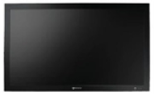 https://youtu.be/xcaKwn4JKL8 | Seria QX | QX-2702 | NOWOŚĆ | € 1,393 | Rozdzielczość 4K z natywnym widokiem kwadratu i elastycznymi układami PIP/PBP / Wszechstronność połączeń: 4× HDMI, DisplayPort i RS232 w łańcuchu / Tryb blackout i kontrola przyciemnienia / Proaktywne monitorowanie systemu z ochroną przed awarią / Trwała metalowa obudowa z optycznym szkłem NeoV™ Praca 24/7, stojak w zestawie | 28" MVA, LED, 4K2K 60Hz, 3840*2160, 350cd/m2, 1000:1, 5ms (GtG), 178/178, VGA/DVI/HDMI/Display Port/RS-232/RJ45/IR
 |  | QX-3202 | NOWOŚĆ | € 1,502 | Rozdzielczość 4K z natywnym widokiem czterokrotnym i elastycznymi układami PIP/PBP Wszechstronne połączenia: 4× HDMI, DisplayPort i RS232 Daisy-Chain Tryb blackout i kontrola przyciemniania Proaktywne monitorowanie systemu z ochroną przed awarią Wytrzymała metalowa obudowa z optycznym szkłem NeoV™ | 32" MVA, LED, 4K2K 60Hz, 3840*2160, 350cd/m2, 1000:1, 5ms (GtG), 178/178, VGA/DVI/HDMI/Display Port/RS-232/RJ45/IR
 |  | QX-43 |  | € 2,200 |  | 43" MVA, LED, 4K2K 60Hz, 3840*2160, 500cd/m2, 3000:1, 5ms (GtG), 178/178, VGA/DVI/HDMI/Display Port/RS-232/RJ45/IR
 |  | QX-55 |  | € 3,771 |  | 55" MVA, LED, 4K2K 60Hz, 3840*2160, 450cd/m2, 4000:1, 5ms (GtG), 178/178, VGA/DVI/HDMI/Display Port/RS-232/RJ45/IR
HD-SDI-Seria
 | Seria HX | HX-2402 | NOWOŚĆ | € 1,005 | Hartowane Szkło Optyczne NeoV™, Anti-Burn-in™, Gamma Correction, SDI (3G-SDI, HD-SDI, SD-SDI) Signal Looping, Praca 24/7, Metalowa Obudowa, Czujnik EcoSmart, Automatyczne wykrywanie sygnału wideo, wbudowane głośniki | 23,6" LED, FHD 1920*1080 , 300 cd/m2, 20.000:1, 3ms (GTG), 178/178, HD SDI, 3G SDI, DisplayPort, HDMI, DVI, VGA, CVBS(BNC), 180° rotation, 24/7, IK10/IK7, IP65 (Front), EN 50130-4
HD-SDI-Seria
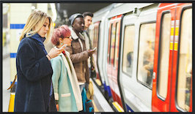 | Seria HMQ | HMQ-4301 |  | € 1,572 | 4K UHD 3840 x 2160, Pasywne wyjście kompozyt, pętla BNC, Anti-Burn-in, Polepszanie obrazu: 3D Comb Filter / Deinterlace / Noise Reduction, Obsługa licznych formatów SDI: 3G/HD/SD-SDI, metalowa obudowa, Praca ciągła 24/7 | 43" IPS LED HD-SDI, 3840x2160 UHD, 350cd/m2, 12000:1, 5ms, 178/178, 1,07B colours, VGA/DVI/HDMI/HD-SDI 2x/BNC IN/OUT, RS-232, RJ45, Anti-Burn-In, Metal housing
 |  | HMQ-5501 |  | € 1,847 | 4K UHD 3840 x 2160, Pasywne wyjście kompozyt, pętla BNC, Anti-Burn-in, Polepszanie obrazu: 3D Comb Filter / Deinterlace / Noise Reduction, Obsługa licznych formatów SDI: 3G/HD/SD-SDI, metalowa obudowa, Praca ciągła 24/7 | 55" IPS LED HD-SDI, 3840x2160 UHD, 350cd/m2, 12000:1, 5ms, 178/178, 1,07B colours, VGA/DVI/HDMI/HD-SDI 2x/BNC IN/OUT, RS-232, RJ45, Anti-Burn-In, Metal housing
 |  | HMQ-6501 |  | € 2,876 | 4K UHD 3840 x 2160, Pasywne wyjście kompozyt, pętla BNC, Anti-Burn-in, Polepszanie obrazu: 3D Comb Filter / Deinterlace / Noise Reduction, Obsługa licznych formatów SDI: 3G/HD/SD-SDI, metalowa obudowa, Praca ciągła 24/7 | 65" IPS LED HD-SDI, 3840x2160 UHD, 350cd/m2, 12000:1, 5ms, 178/178, 1,07B colours, VGA/DVI/HDMI/HD-SDI 2x/BNC IN/OUT, RS-232, RJ45, Anti-Burn-In, Metal housing
 |  | HMQ-7501 |  | € 3,423 | 4K UHD 3840 x 2160, Pasywne wyjście kompozyt, pętla BNC, Anti-Burn-in, Polepszanie obrazu: 3D Comb Filter / Deinterlace / Noise Reduction, Obsługa licznych formatów SDI: 3G/HD/SD-SDI, metalowa obudowa, Praca ciągła 24/7 | 75" IPS LED HD-SDI, 3840x2160 UHD, 350cd/m2, 12000:1, 5ms, 178/178, 1,07B colours, VGA/DVI/HDMI/HD-SDI 2x/BNC IN/OUT, RS-232, RJ45, Anti-Burn-In, Metal housing
Automotive-Serie
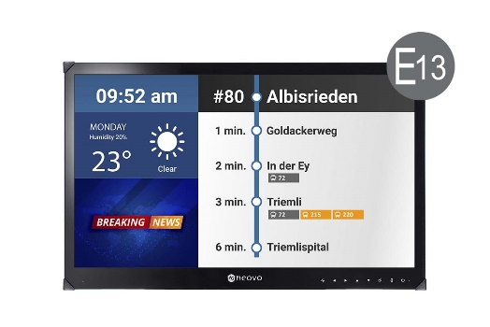 | Seria TBX | TBX-2201 |  | € 1,200 | 22-calowy wyświetlacz informacji pasażerskiej do pracy w sektorze publicznym, takim jak terminale lotniskowe, stacje kolejowe, w pojazdach w ruchu, takich jak autobusy, pociągi. Dzięki ekskluzywnemu zestawowi instalacyjnemu NeoTransPro monitory można bez wysiłku zintegrować z systemami. Bardzo wytrzymałe na uszkodzenia dzieki metalowej obudowie i hartowanej szybie zabezpieczajacej ekran. | Onboard Information Display, 21.5", 1920*1080, Full HD, LED, 250 cd/m2, 20.000:1, 3ms (GTG), 178/178, DC 8-36V, E-Mark E-13, HDMI-IN/OUT
IT Biuro 18/7
#VALUE! | Seria LW | LW-2203 |  | € 70 | 22-calowy panel IPS Full HD z wyraźnymi i spójnymi kolorami Smukła konstrukcja z wąskimi ramkami w nowoczesnym stylu Imponujący współczynnik kontrastu dynamicznego 20 000 000:1 dla intensywnych detali obrazu Płynne odświeżanie 100Hz minimalizujące rozmycie ruchu Porty HDMI i VGA oraz wbudowane głośniki 2 x 2W zapewniają łatwe podłączenie urządzeń Standard VESA 100 x 100 mm ułatwiający montaż Technologia Flicker-Free i filtr światła niebieskiego zmniejszają zmęczenie oczu | Panel Type IPS Panel Size 21.5" Max. Resolution FHD 1920 x 1080 Pixel Pitch 0.241 mm Brightness 250 cd/m² Contrast Ratio 20,000,000:1 (DCR) Viewing Angle (H/V) 178°/178° Display Colour 16.7M Response Time 5 ms Surface Treatment Anti-Glare Treatment (Haze25%) 3H Hard Coating Frequency Frequency (H) 30 kHz-85 kHz Frequency (V) 50 Hz-75 Hz Signal Input HDMI 1.4 x 1 VGA 15-Pin D-Sub x 1 Audio Audio In Stereo Audio Jack (3.5 mm)
 |  | LW-2403 |  | € 99 | 24-calowy panel IPS Full HD z wyraźnymi i spójnymi kolorami Smukła konstrukcja z wąskimi ramkami w nowoczesnym stylu Imponujący współczynnik kontrastu dynamicznego 20 000 000:1 dla intensywnych detali obrazu Płynne odświeżanie 100Hz minimalizujące rozmycie ruchu Porty HDMI i VGA oraz wbudowane głośniki 2 x 2W zapewniają łatwe podłączenie urządzeń Standard VESA 100 x 100 mm ułatwiający montaż Technologia Flicker-Free i filtr światła niebieskiego zmniejszają zmęczenie oczu | Panel Panel Type IPS Panel Size 23.8" Max. Resolution FHD 1920 x 1080 Pixel Pitch 0.275 mm Brightness 250 cd/m² Contrast Ratio 20,000,000:1 (DCR) Viewing Angle (H/V) 178°/178° Display Colour 16.7M Response Time 5 ms Surface Treatment Anti-Glare Treatment (Haze25%) 3H Hard Coating Frequency Frequency (H) 30 kHz-85 kHz Frequency (V) 50 Hz-75 Hz Signal Input HDMI 1.4 x 1 VGA 15-Pin D-Sub x 1 Audio Audio In Stereo Audio Jack (3.5 mm) Internal Speakers 2W x 2 Power Power Supply External Power Requirements DC 12V 2.5A On Mode 17W (On) Standby Mode <0.5W Off Mode <0.3W

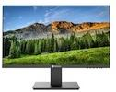 | Seria LA | LA-2203 |  | € 93 | Podświetlenie bez migotania (Flicker-free), Filtr światła niebieskiego | Panel Panel Type IPS Panel Size 21.5" Max. Resolution FHD 1920 x 1080 Pixel Pitch 0.241 mm Brightness 250 cd/m² Contrast Ratio 20,000,000:1 (DCR) Viewing Angle (H/V) 178°/178° Display Colour 16.7M Response Time 5 ms Surface Treatment Anti-Glare Treatment (Haze25%) 3H Hard Coating Frequency Frequency (H) 30 kHz-85 kHz Frequency (V) 50 Hz-75 Hz Signal Input HDMI 1.4 x 1 VGA 15-Pin D-Sub x 1 Audio Audio In Stereo Audio Jack (3.5 mm) Internal Speakers 2W x 2 Power Power Supply External Power Requirements DC 12V 2.5A On Mode 15W (On) Standby Mode <0.5W Off Mode <0.3W
 |  | LA-2403 |  | € 103 | Podświetlenie bez migotania (Flicker-free), Filtr światła niebieskiego | 23,6" FULL HD LED 1920*1080, VGA, HDMI, DisplayPort, 250 cd/m2, 30.000.000:1, 3ms, 170:160, speakers 2x 2W, Blue-Light, Flicker free
 |  | LA-2703 |  | € 145 | Podświetlenie bez migotania (Flicker-free), Filtr światła niebieskiego | 23,6" FULL HD LED 1920*1080, VGA, HDMI, DisplayPort, 250 cd/m2, 30.000.000:1, 3ms, 170:160, speakers 2x 2W, Blue-Light, Flicker free

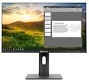 | Seria LH | LH-2403 |  | € 120 | Odświeżanie do 100/113K Hz, Podświetlenie bez migotania (Flicker-free), Filtr światła niebieskiego. Ergonomiczna podstawa (nachylenie, obrót w pionie i poziomie, regulacja wysokości) | 23,8" IPS FULL HD LED 1920*1080, 250 cd/m2, 20.000.000:1, 5ms, 178:178, VGA, HDMI, DisplayPort, speakers, Anti-Blue-Light, Hight adjustable stand
 |  | LH-2703 |  | € 145 | Odświeżanie do 100/113K Hz, Podświetlenie bez migotania (Flicker-free), Filtr światła niebieskiego. Ergonomiczna podstawa (nachylenie, obrót w pionie i poziomie, regulacja wysokości) | 27" IPS FULL HD LED 1920*1080, 250 cd/m2, 20.000.000:1, 5ms, 178:178, VGA, HDMI, DisplayPort, speakers, Anti-Blue-Light, Hight adjustable stand

#VALUE! | Seria DW | DW2401 |  | € 220 | Rozdzielczość WQHD 2560 x 1440 Matryca o szerokim kącie widzenia zapewnia wyraźne obrazy pod każdym kątem Połączenie jednym kablem USB-C zapewnia połączenie audio, wideo i ładowanie o mocy do 65 W 105% DCI-P3, 133% sRGB i 115% przestrzeni kolorów AdobeRGB W pełni funkcjonalny ergonomiczna podstawa stołowa, w tym regulacja pochylenia, obrotu, wysokości i piwot | 24" WQHD 1440p IPS LED, 2560x1440, 300 cd/m2, 1000:1, HDMI, DisplayPort, USB-C (65W), 124% NTSC, 113% DCI, P3, 142% sRGB , and 122% AdobeRGB color range
 |  | DW2702 | NOWOŚĆ | € 240 | Rozdzielczość WQHD 2560 x 1440 zapewnia wyraźne i szczegółowe obrazy, idealne do precyzyjnej pracy. Stacja dokująca USB Type-C obsługuje ładowanie do 65 W i umożliwia wydajne przesyłanie wideo, audio oraz danych za pomocą jednego kabla. Zintegrowany port Ethernet RJ45 łączy się bezproblemowo z siecią przewodową i udostępnia stabilne połączenie internetowe laptopowi za pośrednictwem USB-C. Ergonomiczna konstrukcja umożliwia regulację nachylenia, obrotu, pivotu oraz wysokości, zapewniając optymalny komfort. Ciesz się szeroką dokładnością kolorów z 100% sRGB, 90% NTSC, 95% AdobeRGB i 93% DCI-P3. Dostarczaną przez panel IPS, który zapewnia spójne i precyzyjne obrazy pod każdym kątem. | 27" WQHD IPS LED, 2560x1440, 350 cd/m2, 1.000.000:1, HDMI, DisplayPort, USB-C (65W) 2x USB-2, RJ45 130% NTSC, 100% DCI, P3, 130% sRGB , and 110% AdobeRGB color range
 |  | DW3401 |  | € 400 | Rozdzielczość UWQHD 3440 x 1440 przy współczynniku proporcji 21 : 9 Matryca o szerokim kącie widzenia zapewnia wyraźne obrazy pod każdym kątem Połączenie jednym kablem USB-C zapewnia połączenie audio, wideo i ładowanie o mocy do 65 W Przestrzeń kolorów 100% DCI-P3, 130% sRGB i 110% AdobeRGB W pełni funkcjonalny ergonomiczna podstawa stołowa, w tym regulacja pochylenia, obrotu, wysokości i piwot | 34" WQHD 1440p IPS LED, 2560x1440, 300 cd/m2, 1000:1, HDMI, DisplayPort, USB-C (65W), 130% NTSC, 100% DCI, P3, 130% sRGB , and 110% AdobeRGB color range
Digital Signage - Informacja cyfrowa, reklama
 |  | N-1651 |  | € 499 | Ekran OLED 4K 15,6” z odświeżaniem 60 Hz zapewnia ostry, precyzyjny obraz Lekki (700 g) i smukły (15 mm) — idealny dla mobilnych profesjonalistów i pracy hybrydowej Podwójne złącza USB-C z zasilaniem 65 W — do przesyłu wideo, danych i ładowania 100% DCI-P3, 100% sRGB, gotowość HDR True Black 400 — profesjonalna precyzja kolorów Porty USB-C i Mini HDMI obsługują laptopy, tablety, telefony i konsole do gier
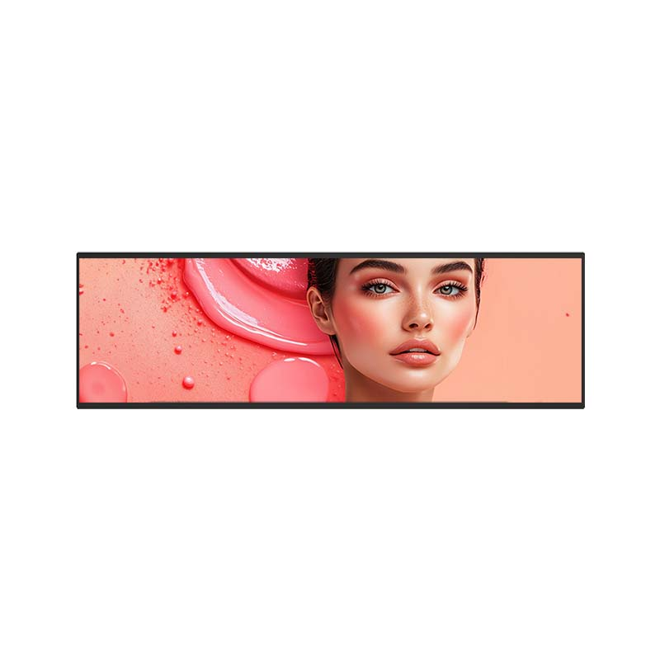 | Seria PB | PB-3701 |  | € 1,282 | Rozdzielczość 1920 x 540 Natywny 37-calowy panel ultraszeroki o proporcjach 32:9 Ekran o jasności 700 nitów i powłoką antyrefleksyjną zapewniający wyraźną widoczność w jasnych pomieszczeniach Smukła i kompaktowa konstrukcja umożliwiająca elastyczną instalację w wąskich przestrzeniach – obsługuje orientację poziomą i pionową Technologia Anti-Burn-in™ zapobiega zatrzymywaniu się obrazu, zapewniając niezawodną, ​​długoterminową wydajność
 |  | PB-3701A |  | € 1,325 | Rozdzielczość 1920 x 540 Natywny 37-calowy wyświetlacz panelowy o ultraszerokim współczynniku proporcji 32:9 Panel o wysokiej jasności 700 nitów i powłoce antyrefleksyjnej do jasnych wnętrz Smukła, kompaktowa konstrukcja umożliwia elastyczne rozmieszczenie w wąskich przestrzeniach, obsługuje instalację poziomą/pionową System operacyjny Android 11 z pamięcią masową 32 GB Wbudowane Wi-Fi i Bluetooth umożliwiają łatwą łączność bezprzewodową
 | Seria PN | PN-46D3 |  | € 2,438 | Bezramkowy do ścian video, ultra-wąskie ramki 2.48 mm (góra/lewo) i 1.02 mm (dół/prawo), UniWall (do 15x15 monitorów), Anti-Burn-in™, Metalowa obudowa, Praca 24/7, praca Pion/Poziom | Videowall 46", 1920*1080 Full HD IPS, 500 cd/m2, 1200:1, 5ms (GTG), 178/178, 2x HDMI 2.0, 2x Display port, 1x DisplayPort-out, RS232, 1.2 mm, LAN, (bottom/right); 2.3 (top/left) bezel
 |  | PN-55D3 |  | € 2,784 | Bezramkowy do ścian video, ultra-wąskie ramki 2.3 mm (góra/lewo) i 1.2 mm (dół/prawo), UniWall (do 15x15 monitorów), Anti-Burn-in™, Metalowa obudowa, Praca 24/7, praca Pion/Poziom | Videowall 55", 1920*1080 Full HD IPS, 500 cd/m2, 1200:1, 5ms (GTG), 178/178, DVI-I out,HDMI, Display port, RS232, 1.2 mm (bottom/right); 2.3 (top/left) bezel

 | Seria PD | PD-43Q |  | € 1,512 | 4K, Wąska ramka, gniazdo Intel SDM, Odtwarzanie z USB, Praca 24/7, Harmonogram pracy, Funkcjonalność Daisy Chain / Display Port / IR / RS232, Czujnik kontroli temperatury, praca Pion/Poziom | Videowall 43", UHD 3840 x 2160, 700 cd/m2, 1200:1, 5ms (GTG), 178/178, DP/HDMI2.0 3x/DVI, DP-out, RS232/RJ45/USB/Micro SD/SDM-S slot, USB-playback
 |  | PD-55Q |  | € 2,010 | 4K, Wąska ramka, gniazdo Intel SDM, Odtwarzanie z USB, Praca 24/7, Harmonogram pracy, Funkcjonalność Daisy Chain / Display Port / IR / RS232, Czujnik kontroli temperatury, praca Pion/Poziom | Videowall 55", UHD 3840 x 2160, 700 cd/m2, 5000:1, 5ms (GTG), 178/178, DP/HDMI2.0 3x/DVI, DP-out, RS232/RJ45/USB/Micro SD/SDM-L slot, USB-playback
 |  | PD-65Q |  | € 2,527 | 4K, Wąska ramka, gniazdo Intel SDM, Odtwarzanie z USB, Praca 24/7, Harmonogram pracy, Funkcjonalność Daisy Chain / Display Port / IR / RS232, Czujnik kontroli temperatury, praca Pion/Poziom | Videowall 65", IPS, UHD 3840 x 2160, 700 cd/m2, 1200:1, 5ms (GTG), 178/178, DP/HDMI2.0 3x/DVI, DP-out, RS232/RJ45/USB/Micro SD/SDM-L slot, USB-playback

 | Seria PO | PO-5502 |  | € 4,643 | Open Frame • Ultra wysoka jasność: 2500 nitów • Open frame • Anti-Burn-in • czujnik EcoSmart • RS-232 oraz IR dla zdalnej kontroli • Czujnik kontroli temperatury • Praca Pion/Poziom • Mały wspóczynnik odbicia ≦1.45% • Praca 24/7 | Ultra High Brightness open frame 55", 1920*1080 Full HD, 2500 cd/m2, 4000:1, 5ms (GTG), 178/178, DP/HDMI/VGA, RS232/IR, Open Frame

 | Seria PF | PF-55H |  | € 5,532 | Wąski profil 68 mm, Zabezpieczenie szkłem hartowanym, Mobilność, Opcjonalny ekran dotykowy | Singel side Signage kiosk 55", 1920*1080 Full HD MVA, 700 cd/m2, 4000:1, 6,5ms (GTG), 178/178, HDMI incl. kiosk stand
Interaktywne - Dotykowe
 | Seria TM | TM-22 | dotykowy | € 468 | Szklany ekran dotykowy, Technologia dotyku Projected Capacitive Touch, Dual-hinge Stand, Hub USB, 10-punktowy dotyk w Windows® 7, 8 i 10, 1-punktowy w Windows XP | Incorporates Projected Capacitive Touch, 21.5", 1920*1080, Full HD, LED,10 touches, 250 cd/m2, 1000:1, 3ms (GTG), 170/160, Flush front, USB hub
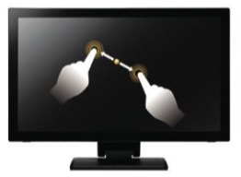 |  | TM-23 | dotykowy | € 547 | Szklany ekran dotykowy, Technologia dotyku Projected Capacitive Touch, Dual-hinge Stand, Hub USB, 10-punktowy dotyk w Windows® 7, 8 i 10, 1-punktowy w Windows XP | Incorporates Projected Capacitive Touch, 23", 1920*1080, Full HD, LED,10 touches, 250cd/m2, 1000:1, 3ms (GTG), 178/178, Flush front, USB hub

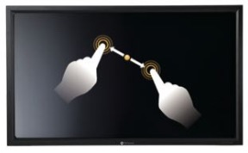 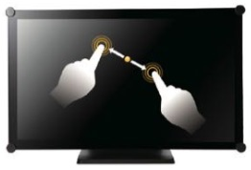 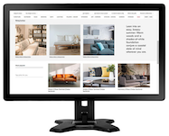 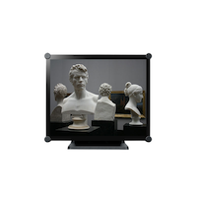 | Seria TX | TX-10 | dotykowy | € 432 | Szkło hartowane, Technologia dotyku Projected Capacitive Touch, Praca 24/7, Uszczelniona pianką obudowa, Ochrona IP65 - front, RJ11 (przewodowy interfejs zdalnego sterownika OSD), 10-punktowy dotyk w Windows® 10 P&P, 5-punktowy dotyk w Linux, Android 2.1+; 10-punktowy dotyk w Android 4.0+ | Incorporates Projected Capacitive Touch, 10,1", 1280x800, LED, 10 touches, 500 cd/m2, 1300:1, 5ms (GTG), 170/170, IP65 front, Rugged housing
 |  | TX-1502 | dotykowy | € 607 | Możliwość obsługi w rękawiczkach lateksowych, Szkło hartowane NeoV, Projected Capacitive Touch, Praca 24/7, Metalowa Obudowa, Ochrona IP65 - front, RJ11 dla zdalnego zarządzania obrazem, 10-punktowy dotyk | Incorporates Projected Capacitive Touch, 15", 1024*768, LED,10 touches, 350 cd/m2, 700:1, 5ms (GTG), 160/150, IP65 Flush front
 |  | TX-1702 | dotykowy | € 726 | Możliwość obsługi w rękawiczkach lateksowych, Szkło hartowane NeoV, Projected Capacitive Touch, Praca 24/7, Metalowa Obudowa, Ochrona IP65 - front, RJ11 dla zdalnego zarządzania obrazem, 10-punktowy dotyk | Incorporates Projected Capacitive Touch, 17", 1280*1024, LED,10 touches, 300cd/m2, 1000:1, 3ms (GTG), 170/160, IP65 Flush front
 |  | TX-1902 | dotykowy | € 806 | Możliwość obsługi w rękawiczkach lateksowych, Szkło hartowane NeoV, Projected Capacitive Touch, Praca 24/7, Metalowa Obudowa, Ochrona IP65 - front, RJ11 dla zdalnego zarządzania obrazem, 10-punktowy dotyk | Incorporates Projected Capacitive Touch, 19", 1280*1024, LED,10 touches, 300 cd/m2, 1000:1, 3ms (GTG), 170/160, IP65 Flush front
 |  | TX-2202A | dotykowy | € 836 | Możliwość obsługi w rękawiczkach lateksowych, Szkło hartowane NeoV, Projected Capacitive Touch, Praca 24/7, Metalowa Obudowa, Ochrona IP65 - front, RJ11 dla zdalnego zarządzania obrazem, 10-punktowy dotyk | Incorporates Projected Capacitive Touch, 22", 1280*1024, LED,10 touches, 250 cd/m2, 1000:1, 5ms (GTG), 178/178, IP65 Flush front
 |  | TX-2202 White | dotykowy | € 836 | Możliwość obsługi w rękawiczkach lateksowych, Szkło hartowane NeoV, Projected Capacitive Touch, Praca 24/7, Metalowa Obudowa, Ochrona IP65 - front, RJ11 dla zdalnego zarządzania obrazem, 10-punktowy dotyk | Projected Capacive Touch, 21.5", 1920*1080, Full HD, LED, IPS Panel, 250 cd/m2, 1000:1, 7ms (GTG), 178/178, IP65 front, EN60601-1 and IEC60601-1
 |  | TX-2401 | dotykowy | € 1,055 | Możliwość obsługi w rękawiczkach lateksowych, Szkło hartowane NeoV, Projected Capacitive Touch, Praca 24/7, Metalowa Obudowa, Ochrona IP65 - front, RJ11 dla zdalnego zarządzania obrazem, 10-punktowy dotyk | Projected Capacitive Touch, 24", 1280*1024, LED,10 touches, 250 cd/m2, 3000:1, 5ms (GTG), 178/178, IP65 Flush front
 |  | TX-2401 White | dotykowy | € 1,055 | Możliwość obsługi w rękawiczkach lateksowych, Szkło hartowane NeoV, Projected Capacitive Touch, Praca 24/7, Metalowa Obudowa, Ochrona IP65 - front, RJ11 dla zdalnego zarządzania obrazem, 10-punktowy dotyk | Projected Capacitive Touch, 24", 1280*1024, LED,10 touches, 250 cd/m2, 3000:1, 5ms (GTG), 178/178, IP65 Flush front, IEC/EN 60601-1 medical adapter
 |  | TX-3203 | dotykowy | € 1,930 | możliwość obsługi dotyku przez szybę, https://www.youtube.com/watch?v=B0INKAsiI-Q | Projected Capacive Touch 30 pt, 32", 1920*1080, Full HD, LED, VA Panel, DisplayPort, HDMI, VGA, 500cd, 3000:1, 5ms (GTG), 178/178, IP65 front
 |  | TX-4302 | dotykowy | € 2,846 | możliwość obsługi dotyku przez szybę, https://www.youtube.com/watch?v=B0INKAsiI-Q | Projected Capacive Touch 30 pt, 43", 1920*1080, Full HD, LED, VA Panel, DisplayPort, 500cd, 3000:1, 5ms (GTG), 178/178, IP65 front
AKCESORIA
...
 | SERIA | Model (kliknij w nazwę i zobacz na www) | Rabat dodatkowy / Informacja | Sugerowana Cena Detaliczna Netto | Cechy Główne | Specyfikacja | Rozmiar
 |  | WMA-01 |  | € 107 |  | Mounting: (15”~27”), VESA (75, 100, 200), Capacity: 25 kg, Swivel: Max. +/-90°, Tilt: Max. +/-15°, Aluminum Plastic / Black, Silver
 |  | LMA-01 |  | € 207 |  | Mounting: (32”~65”), VESA (Max 400x400), max 35 kg, Swivel: Max. +/-90°, Tilt: Max. +/-15°, Aluminum alloy, Plastic / Black, Silver
 |  | LMA-02 |  | € 86 |  | Mounting: (32”~65”), VESA (Max 600x400), max 50 kg, Swivel: Max. +/-60°, Tilt: Max. +/-20°, Steel, Black - MOQ 2 units -
RURA | #VALUE! | DCA01 | NOWOŚĆ | € 50 | Ramię na monitor DCA01 mocowane do słupa to czyste, oszczędzające miejsce rozwiązanie dla foteli dentystycznych, gabinetów lekarskich i placówek medycznych. Białe wykończenie dobrze komponuje się ze sprzętem medycznym, a ramię umożliwia pełną regulację kąta nachylenia, obrotu i rotacji dla ergonomicznego oglądania. Przeznaczone do słupów o średnicy 28–60 mm, pomaga zwolnić miejsce na biurku i ścianie – idealne do monitorów skierowanych w stronę pacjenta lub niewielkich przestrzeni zabiegowych.
Ściana wideo
Ściana wideo |  | VWM-01 |  | € 193 |  | Videowall Mounting: Fixed mounting system for Videowall: 42" - 65", VESA max 400 x 400, max 80 Kg, installation adjustments
 |  | VWA-01 |  | € 177 |  | Videowall Mounting: ALU Extension Bar 2 mtr for VWM-01 & VWM-02
 |  | VWA-04 |  | € 34 |  | Videowall Mounting: ALU Extension Bar Wall Bracket
 |  | VWA-05 |  | € 28 |  | Connection Pin for ALU Extension Bar
Stojak - Wózek
 | 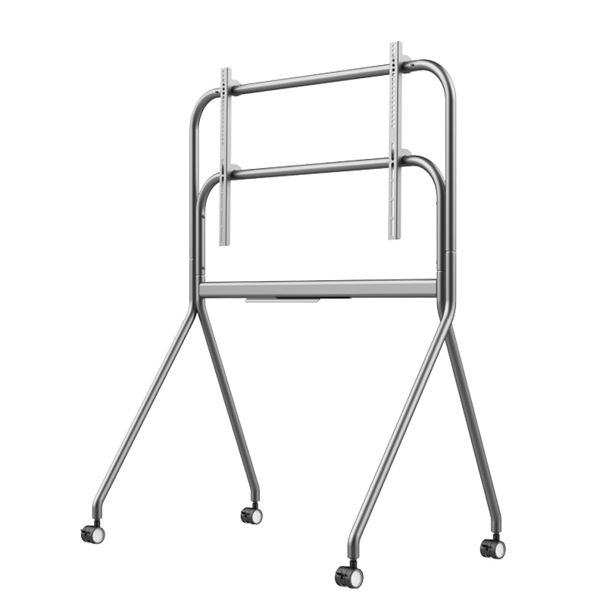 | FMC-07 |  | € 240 |  | Duży wózek do monitora, od 55" do maks. 86 cali / 100 kg, montaż stały, łatwy do przemieszczania.

